Tables de production employées
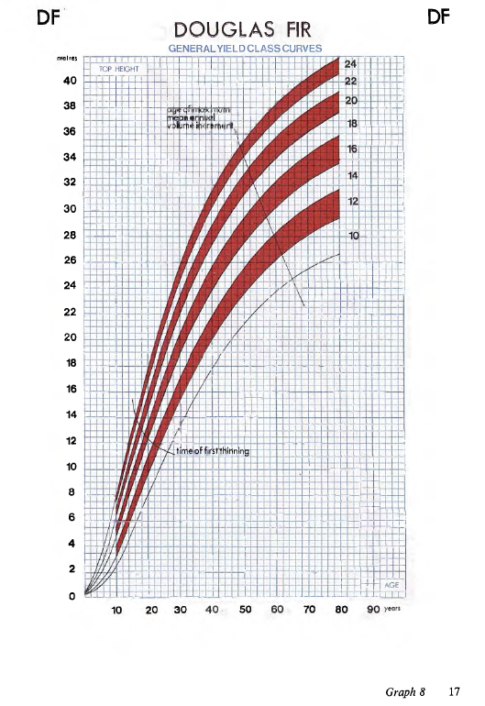
TABLES DE PRODUCTION EMPLOYEES

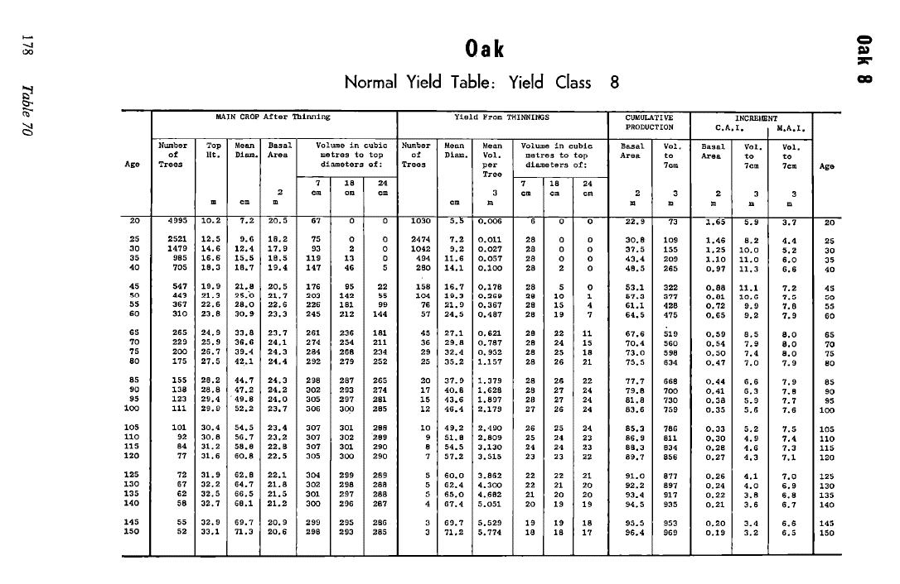
 | Chenes et alisier - fertilité très forte

 | Table utilisée : | Tables britanniques pour le Chene

 |  | Classe de fertilité 8 (forte)

 | Source : | Forest Management Tables - Hummel and Christies

TABLES DE PRODUCTION EMPLOYEES

 | Chenes, merisier, cormier - fertilité forte

 | Table utilisée : | Tables britanniques pour le Chene Classe de fertilité 6 (moyenne)

 |  | Aucune table n'est disponible pour le merisier et le cormier, nous appliquons donc la croissance du chene pour ces essences

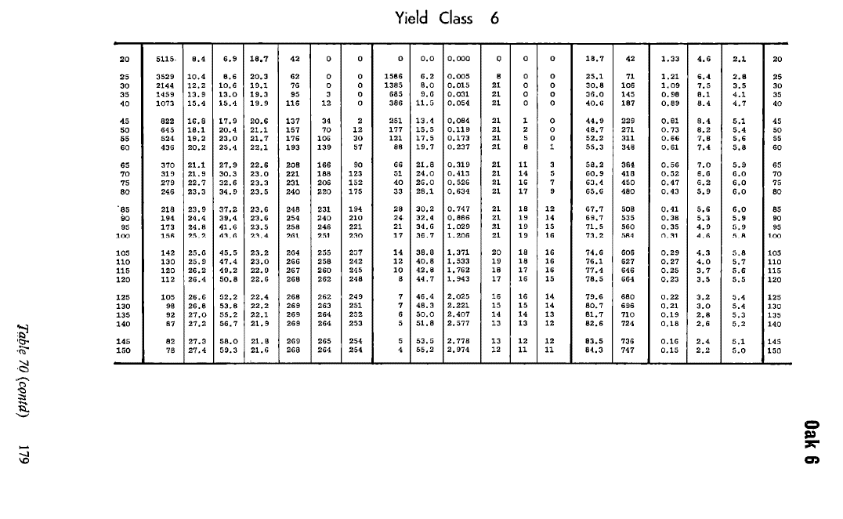
 | Source : | Forest Management Tables - Hummel and Christies

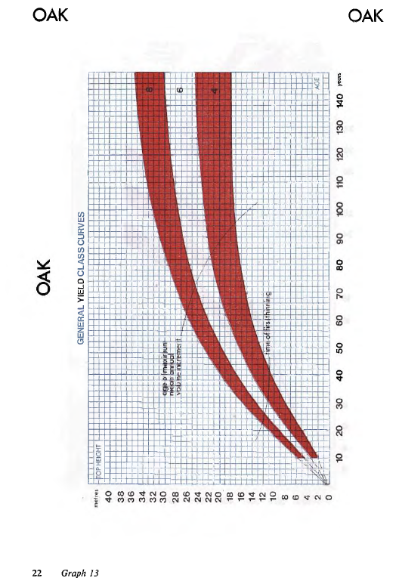

TABLES DE PRODUCTION EMPLOYEES

 | Charme

 | Table utilisée : | Tables britanniques pour le Hêtre Classe de fertilité 8 (moyenne-forte)

 |  | A défaut de tables disponibles pour le charme, nous avons retenu la table britannique pour le hêtre, conseillée par les tables anglaises

 | Source : | Forest Management Tables - Hummel and Christies
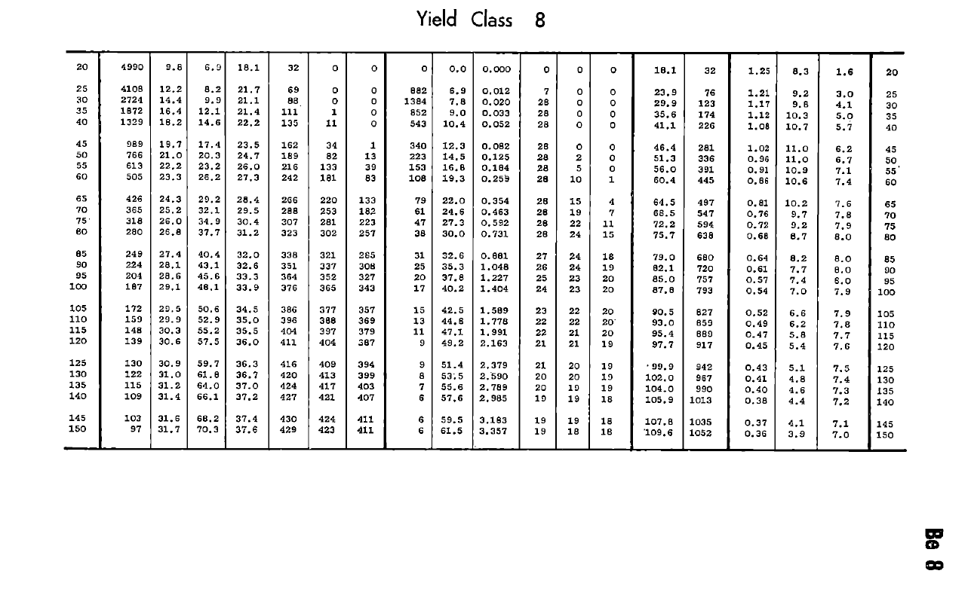

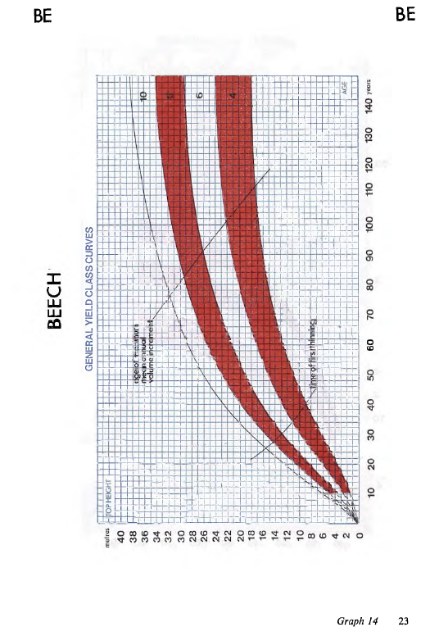

TABLES DE PRODUCTION EMPLOYEES

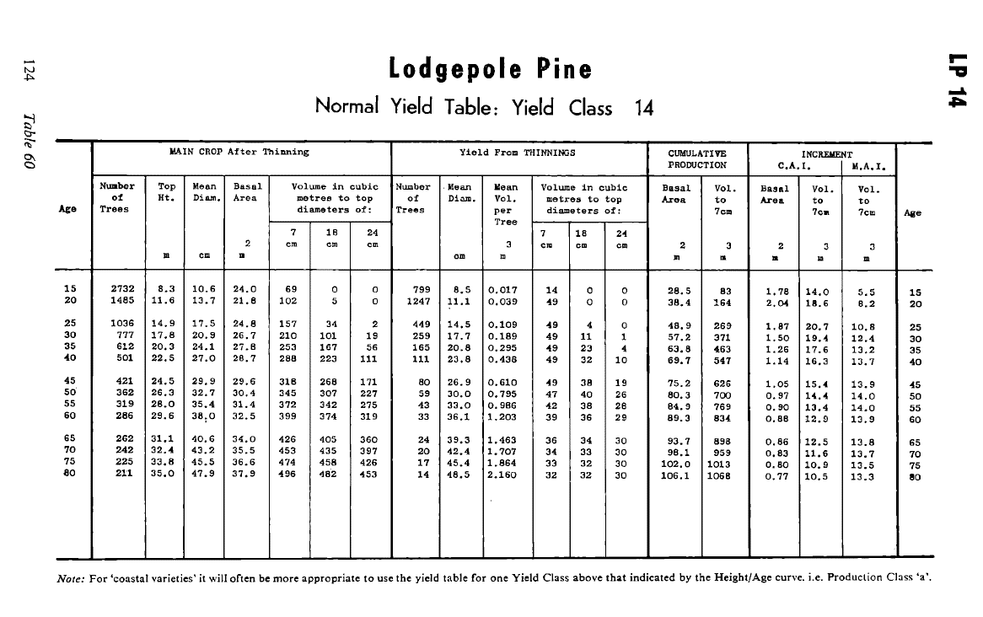
 | Pin Maritime

 | Table utilisée : | Tables britanniques pour le Pin Contorta

 |  | Classe de fertilité 16 (moyenne)

 | Source : | Forest Management Tables - Hummel and Christies
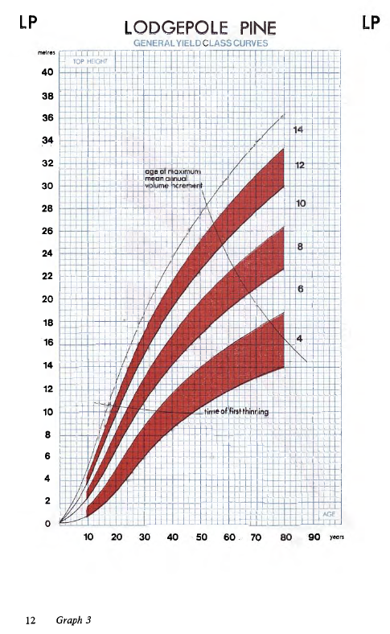

TABLES DE PRODUCTION EMPLOYEES

 | Pin Laricio de Corse, sylvestre, sequoia

 | Table utilisée : | Tables britanniques pour le Pin Laricio de Corse - fertilité forte

 |  | Afin de simplifier les calculs, nous avons assimilé les croissance du sequoia sempervirens et du pin sylvestre à celle du Pin Laricio de Corse, représentant plus de 75% de ce bouquet d'essences.

 | Source : | Forest Management Tables - Hummel and Christies

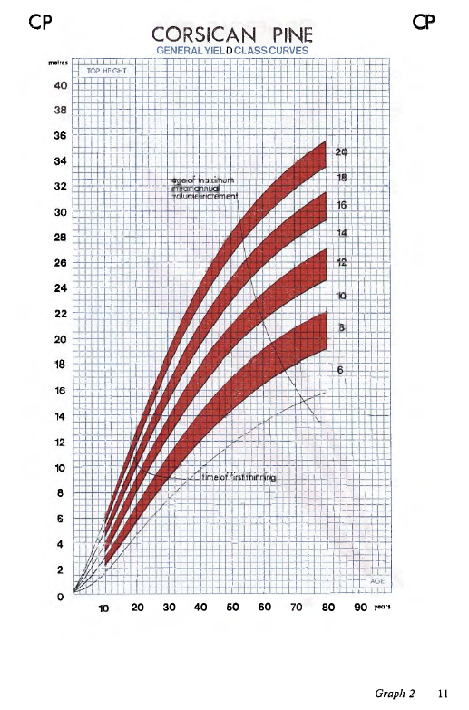

TABLES DE PRODUCTION EMPLOYEES

 | Douglas

 | Table utilisée : | Tables britanniques pour le Douglas

 |  | Classe de fertilité 16 (moyenne)

 | Source : | Forest Management Tables - Hummel and Christies

